案内図
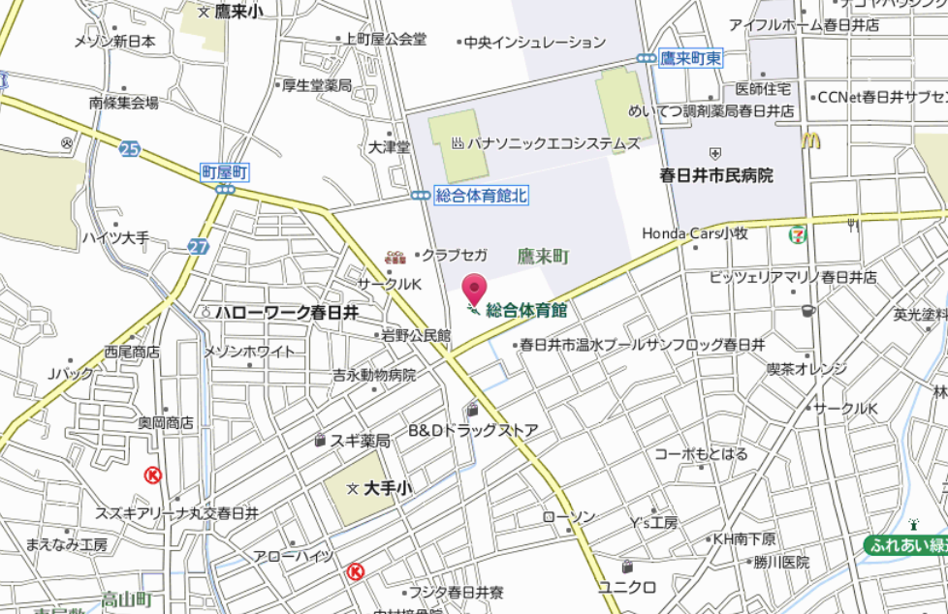
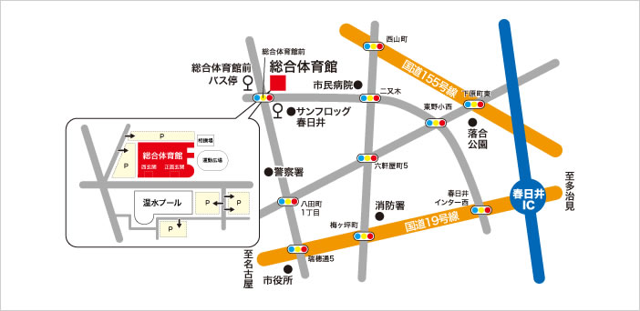
アクセス

公共交通
ＪＲ中央線「春日井駅」下車
名鉄バス「小牧駅」、「大草」又は「パナソニックエコシステムズ」行き 「総合体育館前」下車
かすがいシティバス「南部線」で「総合体育館前」下車

ＪＲ中央線「勝川駅」下車
名鉄バス「市民病院」行き「総合体育館前」下車
かすがいシティバス「南部線」又は「西環状線（左まわり）（右まわり)」で「総合体育館前」下車

名鉄「味美駅」下車
かすがいシティバス「西環状線（右まわり）」で「総合体育館前」下車

名鉄「牛山駅」下車
かすがいシティバス「北部線」で「総合体育館前」下車

道路交通
名 二 環（勝川インター） ― 国道19号多治見方面 ― 「瑞穂通5」交差点左折 約2.3km
東名高速（春日井インター） ― 国道19号名古屋方面 ― 「春日井インター西」交差点右折 約3km

市町村対抗申込書
第４７回市町村対抗卓球大会参加申込書

申込責任者
℡

チーム名

 | 氏 名 | 男女 | 住 所 | 生年月日 | 年齢 | 勤務先
監督
選手
〃
〃
〃
〃
〃
〃
〃

チーム名

 | 氏 名 | 男女 | 住 所 | 生年月日 | 年齢 | 勤務先
監督
選手
〃
〃
〃
〃
〃
〃
〃

